同梱
お支払いについてのご案内

 |  | この度はネットショッピングの決済方法に「後払い.com」をご選択いただき、まことにありがとうございます。 下記ご注意事項をご確認の上、後払い用請求書でのお支払いをお願いいたします。

 |  | ① 商品とは別にハガキの請求書が届きます。
 |  |  | ※商品より先に到着している場合がございます。

 |  | ステップ1 商品が到着 ショップから商品が届きます。 |  |  | ステップ2 後払いドットコムから請求書が到着 商品とは別に請求書が郵送で到着します。


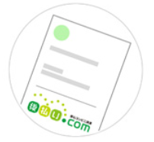

②請求書に記載されております「お支払い期限日」までにお支払いください。

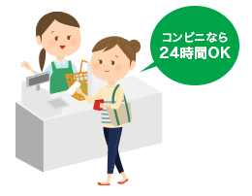
 |  |  |  |  |  | 請求書イメージ
 | ステップ3 最寄りのコンビニ・銀行・郵便局でお支払い
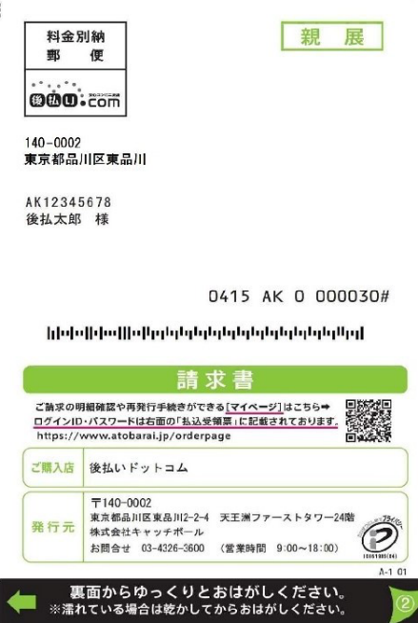
 | 請求書の発行後、14日以内であれば いつでもお支払いいただけます。

 |  | ※お支払い期限日は、請求書の発行日より14日となっております。
 |  | ※お近くのコンビニエンスストア・金融機関にてお支払いいただけます。
 |  | ※お支払い方法などの詳しいご説明は、請求書の裏面をご覧ください。
 |  | ※14日以内にお支払いがない場合再度の請求ごとに、
 |  | 278円（税抜）の再請求発行手数料がかかる場合がございますので注意ください。

 |  | 請求書の差出人は「株式会社キャッチボール」です。
 |  | 請求書は通常商品到着後５日以内に届きます。
 |  | 商品到着後１週間たっても請求書がポストに確認できない場合は、まことにお手数ですが下記サポートセンターまでお問合せください。

 |  |  |  | 【請求書発行元】
 |  |  |  | 株式会社キャッチボール
 |  |  |  | 電話：03-4326-3600
 |  |  |  | 受付時間：9：00～18：00 年中無休（年末・年始のぞく）
 |  |  |  | E-mail: customer@ato-barai.com
 |  |  |  | 住所：〒140-0002
 |  |  |  | 東京都品川区東品川2-2-24 天王洲セントラルタワー 12F

